示意圖
原168後台 | 提出新增、修改 |  |  | 參考原CG的後台

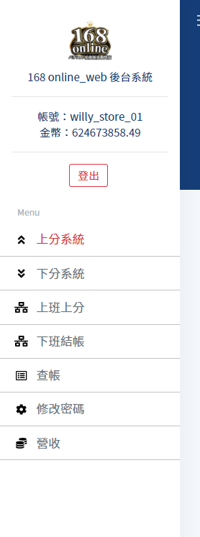

 | Menu
 | 上分系統
 | 下分系統
 | 上班上分
 | 下班結帳
 | 上下分報表 | 查帳
 |  | 營收
 |  | 第三方支付
 | 遊戲商出入分 |  | 細項呈現參考分頁2"細項說明"
 |  | CG
 |  | PACHIN
 |  | PTS
 | 遊戲商報表 |  | 細項呈現參考分頁2"細項說明"
 |  | CG
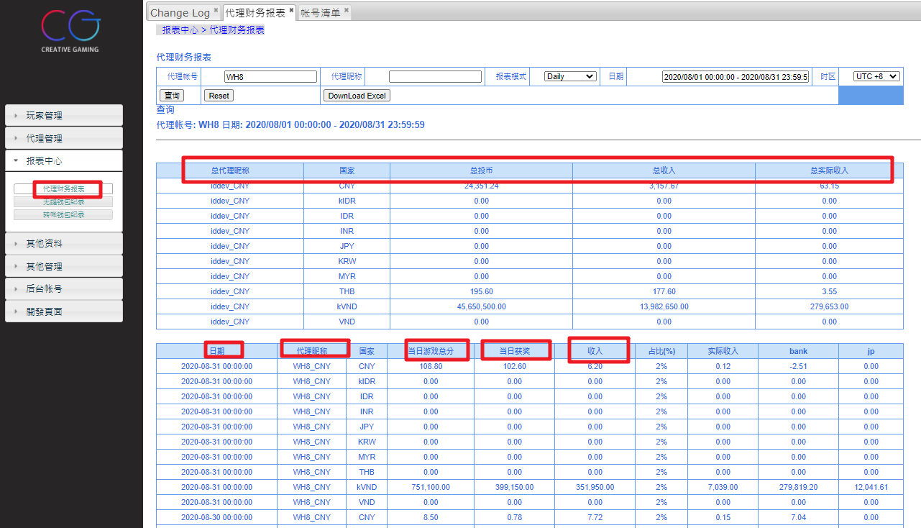
 |  | PACHIN
 |  | PTS
 | 玩家遊戲紀錄 |  | 細項呈現參考分頁2"細項說明"
 |  | CG
 |  | PACHIN
 |  | PTS

 | 修改密碼
 | Q&A

 | https://webend.168slot.com.tw:8084/login.html

 | 帳號/密碼 | willy_store_01

示意圖細項說明
Menu
上分系統
下分系統
上班上分
下班結帳
上下分報表 | 查帳
 | 營收
遊戲商出入分 | 選項內容
 | CG
 | PACHIN
 | PTS
 | 搜尋項目(及顯示) | 玩家身分 | 類型(轉出/轉入) | 分數 | 時間

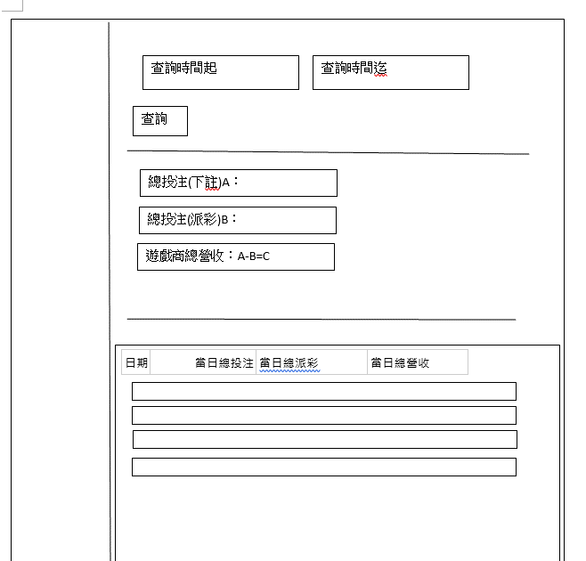
遊戲商報表 | 選項內容
 | CG
 | PACHIN
 | PTS
 | 搜尋項目 | 日期 | 當日總投注 | 當日總派彩 | 當日總營收
 | (及顯示)

玩家遊戲紀錄
 | CG
 | PACHIN
 | PTS
 | 搜尋項目 | 局號 | 玩家帳號 | 遊戲名稱 | 日期起訖
 | (及顯示) | 玩家帳號 | 日期時間點 | 下注 | 得分 | 局號 | 遊戲名稱
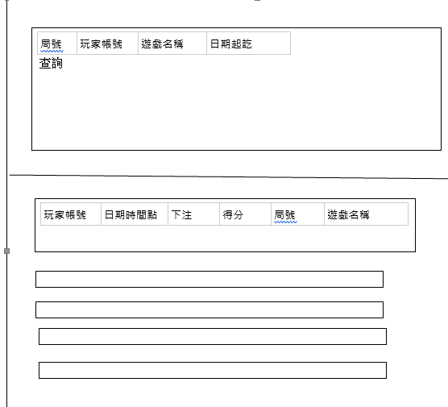

第三方支付
修改密碼
Q&A

